카카오선물하기_카드형
플랫폼 | 순위 | 1위 | 2위 | 3위 | 4위 | 5위 | 6위 | 7위 | 8위 | 9위 | 10위
건강식품·영양제 | 썸네일 |  | 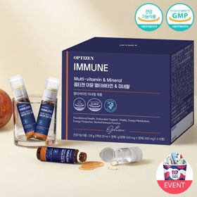 |  |  |  |  |  |  |  | 
 | 카테고리 | 멀티비타민/종합비타민 | 멀티비타민/종합비타민 | 멀티비타민/종합비타민 | 멀티비타민/종합비타민 | 멀티비타민/종합비타민 | 홍삼/인삼 | 멀티비타민/종합비타민 | 기타/특수목적 | 멀티비타민/종합비타민 | 비타민C/항산화
 | 브랜드 | 오쏘몰 | 옵티젠 | 오쏘몰 | 센트룸 | 오쏘몰 | 정관장 | 닥터블릿 | 오쏘몰 | 뉴트리포유 | 고려은단
 | 상품명 | 독일 명품 비타민 오쏘몰 이뮨 멀티비타민&미네랄 8입(7+1) - 단독 기프트박스 증정 (공식수입) | "한국인 맞춤 명품 비타민" 옵티젠 이뮨 멀티비타민&미네랄 10입 / 1박스 | '2입 증정' "독일 명품 비타민" 오쏘몰 이뮨 멀티비타민&미네랄 30+2입 - 시그니처 기프트 에디션 (공식수입) | [센트룸] 맛있는 멀티비타민 미네랄 멀티구미 (80구미) | 독일 명품 비타민 오쏘몰 이뮨 멀티비타민&미네랄 10입 - 추석 기프트 에디션 (공식수입) | 신상비타민선물 [정관장] 활기마이트(액상30ml+분말500mg) 7입 + [증정] 1입 | "올인원 명품비타민" 이뮨비타민 올인원 멀티비타민&미네랄 프로 30병 | '1입 증정' 오쏘몰 바이탈 m/f 남성/여성 선택가능 14+1입 - 시그니처 기프트 에디션 (공식수입) | 명품 비타민 뉴트리포유 듀얼+ 이뮨 종합 멀티비타민&미네랄 7입+2입 증정 - 선물하기 단독 에디션 | 고함량 비타민C 고려은단 메가도스C 3000 100포 / 분말비타민C
 | 평점 | 4 | 4 | 4 | 4 | 4 | 4 | 4 | 4 | 4 | 4
 | 리뷰수 | 16288 | 15622 | 3410 | 6520 | 822 | 1769 | 832 | 785 | 8753 | 958
 | 긍정리뷰 | 우수한 체력 증진 효과 — 복용 후 체력 회복 및 건강 증진에 도움 됨 휴대와 복용의 편리성 — 컴팩트한 크기라 하나씩 챙겨 먹기 편함 높은 선물 만족도 — 고급 비타민이라 주고받을 때 만족도가 높음 | 피로 해소 및 활력 증대 — 피곤하고 체력 없을 때 복용 시 빠른 기운 회복 체감 간편한 올인원 섭취 — 멀티비타민과 미네랄을 한 번에 간편히 챙기기 좋음 높은 가성비 선물 — 배송이 빠르고 생일 선물용으로 가성비 뛰어남 | 확실한 활력 충전 효과 — 환절기 피로감이 줄고 하루 시작의 활력이 느껴짐 고급스러운 선물용 구성 — 포장이 예쁘고 따뜻한 마음을 전하기 좋음 진한 액상 제형 — 다른 액상 비타민에 비해 농도가 진하고 양호함 | 맛있는 젤리 형태 — 새콤달콤하고 쫀득해서 간식처럼 부담 없이 먹기 좋음 알약 대비 쉬운 섭취 — 알약에 거부감이 있는 사람도 편하게 복용 가능 부담 없는 선물 아이템 — 필요한 영양소를 간편히 챙길 수 있는 만족스러운 선물 | 환절기 컨디션 관리 — 환절기 면력력 강화 및 피로 회복에 도움 됨 간편한 1병 개별 포장 — 한 병씩 포장되어 출근 시 챙겨 먹기 편함 센스 있는 선물 구성 — 10일 구성으로 부담 없이 품질 좋은 비타민 선물 가능 | 신선한 분말 액상 혼합 — 캡을 눌러 분말과 액상을 직전에 섞어 먹는 재미와 프레시함 고급스러운 기프트 포장 — 고급진 포장과 쇼핑백 증정으로 선물용에 최적화됨 빠른 피로 회복 체감 — 액상 타입이라 흡수와 효과가 빠르고 활력이 생김 | 간편한 올인원 영양 케어 — 하루 한 병으로 21종 영양소를 알차게 챙김 고함량 피로 감소 효과 — 고함량 비타민 B군 덕분에 피로감이 덜하고 힘이 남 우수한 이동 휴대성 — 외출이나 활동 시 하나씩 들고 다니며 섭취하기 편함 | 체감되는 활력 증진 — 복용 후 확실한 파워업과 활력을 체감할 수 있음 성별 맞춤형 선택 — 남성용과 여성용이 구분되어 맞춤 영양 관리 가능 특유의 쓴맛 제거 — 비타민 특유의 쓴맛이 없고 찐득하여 건강해지는 느낌 | 우수한 외출 휴대성 — 한 포씩 가방에 넣어 다니며 간편하게 먹기 좋음 다음 날 빠른 피로 회복 — 컨디션 나쁠 때 먹고 자면 다음 날 피로가 풀림 부담 없는 상큼한 맛 — 맛이 부담스럽지 않아 지속적으로 챙겨 먹기 쉬움 | 고함량 비타민C 효과 — 고용량이라 섭취 후 하루 피로감이 덜함 새로운 가루 타입 — 분말 형태 제형이라 챙겨 먹는 재미가 있음 선물하기 좋은 필수템 — 건강 관리용 생일 선물로 주고받기 좋음
 | 부정리뷰 | 증정품 누락 발생 — 안내된 추가 1개 증정 상품이 누락되어 배송됨 사전 안내 없는 일괄 배송 — 여러 주문건이 사전 문의 없이 한 번에 함께 배송됨 |  |  | 일일 섭취량 제한 — 맛있어서 더 먹고 싶어도 정해진 일일 양만 먹어야 함 |  | 복용 시 목메임 발생 — 음용 후 약간의 목메임이 있어 물을 마셔야 함 |  | 호불호 갈리는 약 맛 — 오렌지 맛 감기약 같은 맛이 나서 맛 자체는 아쉬움 |  | 강렬하게 신 맛 — 분말 섭취 시 신맛이 매우 강하게 느껴짐
 | 판매가 | 34,000원 | 26,900원 | 105,000원 | 24,000원 | 43,900원 | 33,000원 | 52,900원 | 59,800원 | 19,900원 | 24,900원
 | 링크 | 바로가기 | 바로가기 | 바로가기 | 바로가기 | 바로가기 | 바로가기 | 바로가기 | 바로가기 | 바로가기 | 바로가기

플랫폼 | 순위 | 1위 | 2위 | 3위 | 4위 | 5위 | 6위 | 7위 | 8위 | 9위 | 10위
다이어트·이너뷰티 | 썸네일 |  | 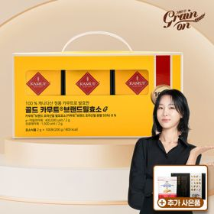 |  |  |  | 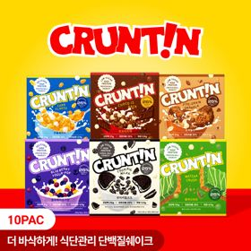 |  |  |  | 
 | 카테고리 | 기타/특수목적 | 기타/특수목적 | 다이어트/체중관리 | 기타/특수목적 | 피부/미용 | 다이어트/체중관리 | 기타/특수목적 | 다이어트/체중관리 | 다이어트/체중관리 | 다이어트/체중관리
 | 브랜드 | 그레인온 | 그레인온 | 한끼통살 | 그레인온 | 아일로 | 크런틴 | 알디콤 | 한끼통살 | 삼대오백 | 셀렉스
 | 상품명 | [그레인온] 골드 카무트 브랜드밀 효소 3개월(+선물포장)+9포+견과류바 증정 | [그레인온] 골드 카무트 브랜드밀효소G 3개월분+10포증정(총100포) +저당단백칩+파로저당견과류바 증정 | [한끼통살] 단백질 든든형 닭가슴살 21일식단관리+ (증정)현미크리스피 닭가슴살 오리지널 1개 | 리센느 에디션 캡슐레이션 효소 1.8g 2개월분 (5종 중 택1) | "선물하기 1등 콜라겐" 아일로 타입1 콜라겐 비오틴 앰플 28일분 오간자 에디션+ 앰플 2입 추가 증정 | [골라담기] 식단관리 크런틴 크런치볼 단백질쉐이크 2박스 50g x 10포 | [단독] 알디콤Plus 숙취해소제 선물세트 (5포입x3개) | [한끼통살] 닭가슴살 한달 식단 패키지 30팩+(증정)보냉백+소시지꼬치 오리지널맛 1개 | [운동선물/헬스] 삼대오백 모노 크레아틴 100서빙 운동 필수템 | [혼합 18개입] 셀렉스 프로핏 맛있는 완전단백질 250ml 18팩 딸기초코/모카초콜릿/밀크바닐라/바나나+2팩
 | 평점 | 4 | 4 | 4 | 4 | 4 | 4 | 4 | 4 | 4 | 4
 | 리뷰수 | 1730 | 916 | 69 | 261 | 755 | 10 | 55 | 155 | 1935 | 218
 | 긍정리뷰 | 편안한 소화 촉진 — 섭취 후 소화가 잘 되고 속이 가벼워짐 물 없는 간편 복용 — 거부감 없는 맛으로 물 없이도 간편히 섭취함 알찬 세일 및 사은품 — 할인 특가와 증정품 구성이 알차 가성비가 높음 | 속 더부룩함 완화 — 섭취 후 속 편안함과 소화 개선 효과를 느낌 달콤한 콘스프 맛 — 초당옥수수의 달달한 콘스프 맛이라 맛있게 먹음 혜자스러운 푸짐한 사은품 — 견과류바, 칩 등 받은 증정품이 본품 이상으로 풍성함 | 촉촉하고 풍부한 맛 — 퍽퍽하지 않고 촉촉하며 떡볶이맛 등 다양해서 질리지 않음 간편한 조리 및 활용 — 전자레인지에 데우기만 하면 되어 식사 대용으로 편함 저칼로리 식단 관리 — 칼로리가 낮아 다이어트 건강식으로 적합함 | 거부감 없는 훌륭한 맛 — 효소임에도 맛이 좋아 부담 없이 먹기 좋음 고품질 굿즈 증정 — 포토카드와 엽서의 퀄리티가 높아 매우 만족스러움 깔끔하고 알찬 패키지 — 제품 포장이 깔끔하며 구성품이 풍성함 | 고급스러운 선물 포장 — 플리츠백 등 에디션 포장이 예쁘고 고급스러움 상큼하고 맛있는 제형 — 맛이 좋아 하루 한 병씩 꾸준히 먹기 편함 피로 감소 및 피부 케어 — 복용 후 피로감이 덜하고 피부 탄력 개선 기대감 상승 | 맛있는 고단백 저당 — 비린 맛이나 텁텁함 없이 달콤하고 맛이 훌륭함 바삭한 토핑과 식감 — 크런치볼 토핑이 풍부하여 씹는 식감이 좋음 든든한 포만감 제공 — 물만 타서 먹어도 아침 식사 대용으로 속이 든든함 | 확실한 숙취 감소 효과 — 음주 전후 섭취 시 다음 날 속이 편하고 숙취가 적음 우수한 휴대와 간편함 — 액상 스틱형이라 주머니에 넣고 필요할 때 바로 짜먹음 세련된 퍼플 패키지 — 보라색 포장이 고급스러워 주변 지인 선물용으로 양호함 | 높은 포만감과 맛 — 맛있는 소스와 우수한 식감으로 1개만 먹어도 속이 차오름 실용적인 보냉백 사은품 — 증정품으로 제공되는 가방이 디자인도 예쁘고 유용함 가성비 좋은 구성 — 할인된 가격으로 30팩 대용량을 구매할 수 있음 | 우수한 물 용해성 — 물에 잘 녹아 복용하기가 매우 편리함 운동 퍼포먼스 향상 — 근력 증진 및 운동 기량 유지에 뛰어난 도움 됨 가방에 쏙 들어가는 용기 — 사이즈가 적당해 가방에 넣어 다니기 좋음 | 특유의 비린 맛 제거 — 단백질 음료 특유의 비리고 텁텁한 맛이 전혀 없음 다양하고 맛있는 맛 — 초코딸기, 모카초콜릿 등 음료수처럼 마시기 좋음 포만감으로 간식 대체 — 마시면 배가 차서 입 심심할 때나 운동 후 먹기 적합함
 | 부정리뷰 |  |  |  |  | 비싼 가격대 부담 — 가격대가 높아 할인할 때만 주로 구매하게 됨 |  |  | 다소 강한 간 — 생각보다 양념의 간이 세게 느껴짐 배송 중 상품 파손 — 포장이 터져서 소스가 묻거나 비닐 포장이 헐렁함
 | 판매가 | 43,900원 | 23,900원 | 33,000원 | 26,900원 | 65,900원 | 58,200원 | 33,200원 | 45,900원 | 17,900원 | 28,900원
 | 링크 | 바로가기 | 바로가기 | 바로가기 | 바로가기 | 바로가기 | 바로가기 | 바로가기 | 바로가기 | 바로가기 | 바로가기

다이소몰_카드형
플랫폼 | 순위 | 1위 | 2위 | 3위 | 4위 | 5위 | 6위 | 7위 | 8위 | 9위 | 10위
다이소몰 | 썸네일 |  | 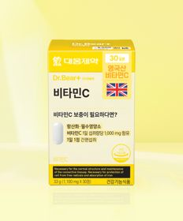 | 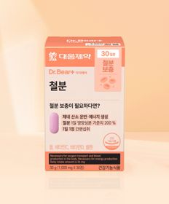 | 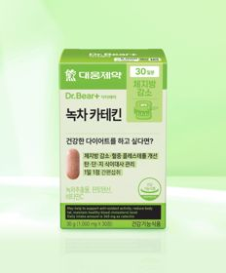 | 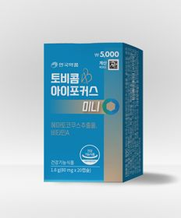 |  | 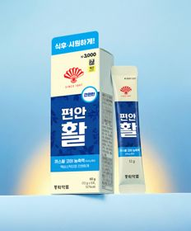 | 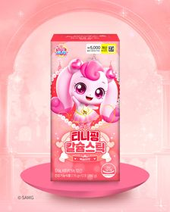 |  | 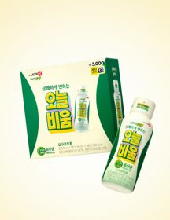
 | 카테고리 | 기타/특수목적 | 비타민C/항산화 | 기타/특수목적 | 기타/특수목적 | 기타/특수목적 | 기타/특수목적 | 기타/특수목적 | 기타/특수목적 | 루테인/눈건강 | 기타/특수목적
 | 브랜드 | 휴럼 | 대웅제약 | 대웅제약 | 대웅제약 | 안국약품 | 홀베리 | 동화약품 | 락피도 | 오브맘 | 종근당건강
 | 상품명 | 휴럼 하루한포 유기농 컬리케일 15포 15일분 | 대웅제약 비타민C 30정 30일분 | 대웅제약 철분 30정 30일분 | 대웅제약 녹차카테킨 30정 30일분 | 안국약품 토비콤 눈피로엔 아이포커스 미니 20캡슐 | 홀베리 유기농 레몬즙 10포 | 동화 부채표 편안활 5포 5일분 | 락피도 티니핑 칼슘스틱 12포 12일분 | 오브맘 눈건강 루테인 하루구미 30일분 | 종근당건강 락토조이 오늘비움 3병 3일분
 | 평점 | 4.6 | 4.8 | 4.8 | 4.8 | 4.8 | 4.8 | 4.8 | 4.7 | 4.8 | 4.7
 | 리뷰수 | 312 | 2908 | 2633 | 3943 | 222 | 1699 | 3664 | 354 | 1435 | 404
 | 긍정리뷰 | 공복 복용의 편의성 — 아침 공복에 물에 타서 간단히 마시기 양호함 | 압도적인 가성비 — 저렴한 가격으로 부담 없이 건강을 챙기기 좋음 알약 삼킴의 편의성 — 물과 함께 삼키는 알약 정제 타입이라 먹기 편함 | 저렴한 합리적 가격 — 실용적인 구성과 합리적인 가격으로 재구매율 높음 기력 회복에 도움 — 기력 떨어지고 처질 때 복용하면 빈혈 케어에 도움 됨 | 체지방 및 붓기 감소 — 얼굴 붓기가 빠지고 체지방 감소와 쾌변 효과를 체감함 부담 없는 5千원 가격 — 5,000원에 한 달 분량을 구매할 수 있어 가성비 우수함 | 아스타잔틴 성분 함유 — 눈 건강에 도움 되는 성분이 들어있어 약사 평도 양호함 신속 정확한 배송 — 주문 후 빠르게 배송되어 만족스러움 | 다양한 음용 및 요리 활용 — 물에 타 먹거나 요리용으로 쓰기 편리함 진한 레몬 향과 맛 — 맛이 연하지 않고 향이 살아있어 품질 양호함 휴대성 높은 비상용 — 여행이나 외출 시 비상용으로 챙겨 다니기 좋음 | 외출 시 뛰어난 휴대성 — 5포 소포장이라 여행이나 외출 시 갖고 다니기 편함 물 필요 없는 짜먹는 타입 — 물 없이 어디서나 짜먹을 수 있어 소화 안 될 때 편리함 | 아이들의 높은 기호도 — 인기 캐릭터 패키지로 아이가 사달라고 하며 잘 먹음 성분 대비 착한 가격 — 가격과 성분이 모두 만족스러움 | 맛있는 포도 젤리 맛 — 블루베리 및 포도 맛 젤리라 습관처럼 매일 먹기 편함 뛰어난 가성비 — 저렴한 가격으로 부담 없이 눈 건강을 관리할 수 있음 | 신속하고 확실한 장 반응 — 복용 후 몇 시간 내에 뱃속을 시원하게 비워줌 거부감 없는 요구르트 향 — 요구르트 맛이라 복용 시 거북함이 없음
 | 부정리뷰 | 역한 냄새와 나쁜 맛 — 맛이 없고 냄새가 역하여 섭취 시 구토감을 유발함 효과 체감 미흡 — 꾸준히 복용해도 별다른 효과를 느끼기 힘듦 |  | 지속 복용의 어려움 — 구매해 두고 잊어버려 잘 안 먹게 됨 |  |  | 매우 강한 신맛 — 신맛이 강렬하여 호불호가 갈릴 수 있음 |  |  |  | 지나치게 강한 단맛 — 맛이 너무 달아서 섭취 시 헛구역질이 나기도 함 복통 및 묽은 변 유발 — 섭취 후 며칠간 심한 복통과 묽은 변으로 일상에 불편함 유발
 | 판매가 | 5,000원 | 5,000원 | 3,000원 | 5,000원 | 5,000원 | 5,000원 | 3,000원 | 5,000원 | 5,000원 | 5,000원
 | 링크 | 바로가기 | 바로가기 | 바로가기 | 바로가기 | 바로가기 | 바로가기 | 바로가기 | 바로가기 | 바로가기 | 바로가기

올리브영_카드형
플랫폼 | 순위 | 1위 | 2위 | 3위 | 4위 | 5위 | 6위 | 7위 | 8위 | 9위 | 10위
올리브영 | 썸네일 |  |  | 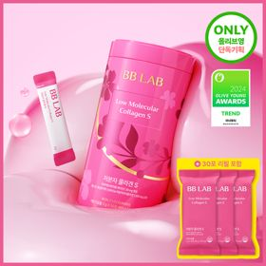 | 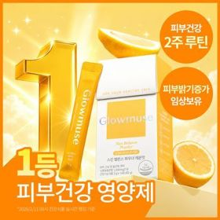 |  | 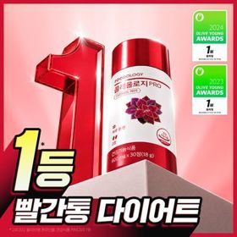 |  | 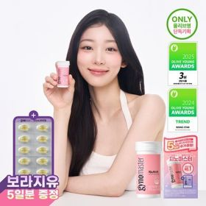 | 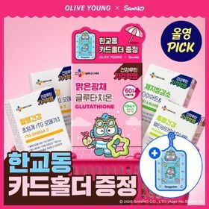 | 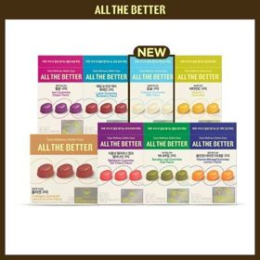
 | 카테고리 | 기타/특수목적 | 프로바이오틱스/유산균 | 피부/미용 | 피부/미용 | 프로바이오틱스/유산균 | 다이어트/체중관리 | 다이어트/체중관리 | 프로바이오틱스/유산균 | 기타/특수목적 | 기타/특수목적
 | 브랜드 | 생활약속 | 덴프스 | 비비랩 | 글로우뮤즈 | 덴프스 | 푸드올로지 | 프로뉴트리션 | 지노마스터 | 씨제이웰케어 | 올더베러
 | 상품명 | [곽민경 PICK] 생활약속 기분전환 알파플러스 10포 (+1포 증정기획) | 덴프스 덴마크 유산균이야기 우먼 2개월분(질유산균) + 철분 헤모케어 3포 증정 | [단독기획] 비비랩 저분자콜라겐S 30포 단품/더블기획 (1개월/2개월분) | [피부건강] 글로우뮤즈 스킨 밸런스 파우더 레몬맛 14포 (14일분) | [덴프스] 덴마크 유산균이야기 30캡슐 1+1 기획 (+트루바이타민 3포 증정) | 콜레올로지 PRO 600mg*30정/60정/120정 (15/30/60일분) | [한선화 PICK] 프로뉴트리션 듀얼플랜 다이어트 유산균 14포 | 지노마스터 질유산균 30캡슐 기획 (+보라지유 5일분) (1개월분) | [골라담기] CJ웰케어 건강루틴 가격혁명 12종 택 1 | 올더베러 웰니스 구미 30일분 택1
 | 평점 |  |  |  |  |  |  | 4.5
 | 리뷰수 |  |  |  |  |  |  | 615
 | 긍정리뷰 |  |  |  |  |  |  | 이중 기능성 다이어트 케어 — 장 건강과 체지방 감소를 한 번에 관리할 수 있음 상큼한 요거트 맛 — 상큼한 요거트 맛이라 하루 한 포씩 챙겨 먹기 좋음 |  |  | 맛있는 구미 간식 제형 — 새콤달콤해서 영양제를 안 먹는 아이도 잘 챙겨 먹음 간편한 영양 보충 — 비타민과 철분 등을 구미 형태로 간편히 섭취함
 | 부정리뷰 |  |  |  |  |  |  |  |  |  | 재구매 유인 부족 — 개인 성향에 따라 손이 잘 가지 않아 재구매로 이어지지 않음
 | 판매가 | 16,200원 | 31,400원 | 29,800원 | 26,800원 | 30,400원 | 17,900원 | 35,800원 | 27,400원 | 5,900원 | 10,900원
 | 링크 | 바로가기 | 바로가기 | 바로가기 | 바로가기 | 바로가기 | 바로가기 | 바로가기 | 바로가기 | 바로가기 | 바로가기

